상품제안서
라벤 나비 저주파 마사지기 HA- 318 | 상품코드: F28673

 |  |  |  |  |  |  | 02-412-0044 | www.easy1.co.kr
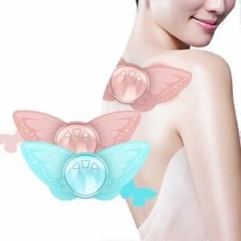

【상세/제작정보】 | 100개미만 인쇄 4만원 별도

【인쇄/포장옵션】 | 레이저 / 포장지포장

【공급단가】 | 수량 | 50~ | 100~ | 500~ | 1,000~ | 2,000~
*VAT별도 | 단가 | 12,720원 | 12,500원 | 12,180원 | 11,970원 | 11,660원

【상품 URL】 | https://dev.easy1.co.kr:443/src/goods_detail.php?gdno=28673

